お取引先様へ
お取引先様へ |  |  |  |  |  |  |  |  | 株式会社 岡田組

 | 請求書提出について

 | 平素は大変お世話になっております。
 | 弊社では専用請求書での請求をお願い致します。
 | ご面倒をおかけしますが何卒ご協力をお願い致します。

 | １．弊社の締め日 |  | ・・・ | 毎月末日締め

 | ２．支払方法 |  | ・・・ | 翌月２０日に銀行振り込み。
 |  |  |  |  | ※２０日が銀行休日に当たる場合は、後日の銀行稼働日。

 | ３．請求書受付期間 |  | ・・・ | 毎月月末から翌月５日まで。（弊社必着）
 |  |  |  |  | ※提出が期日を過ぎますと、お支払いが翌月に繰越になる場合が
 |  |  |  |  | ございますので、ご注意願います。

 |  | 請求から支払までの流れ
 |  | 当月 |  |  |  |  | 翌月
 |  |  |  |  |  |  | 5日 | 20日
請求書受付期間
支払準備期間

 |  |  |  |  |  | 締め日 |  | 支払日

 | ４．請求書送付先住所 |  | ・・・ | 〒770-0847 徳島県徳島市幸町１丁目４７番地３

 | ５．様式ダウンロード先 |  | ・・・ | 当社ホームページ https://www.okada-gumi.jp
 |  |  |  | 【お取引先様へ】をクリックし、ダウンロードしてお使いください。
 |  |  |  | 指定様式ですが、手書きでも構いません。
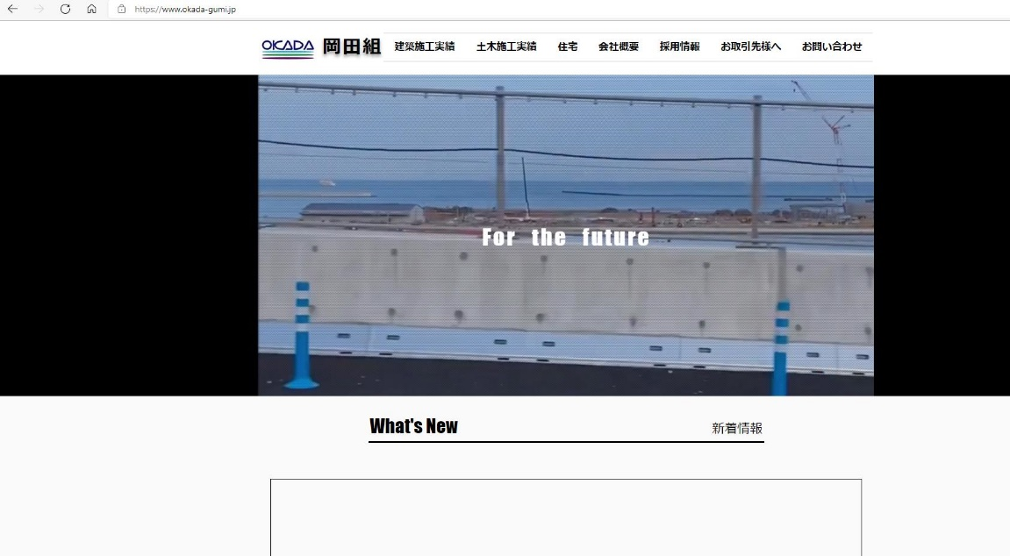

 | ※ご不明な点がございましたら、お電話にてお問い合わせをお願い致します。
 | 株式会社 岡田組 総務部まで 電話 ０８８－６２２－５１８５ FAX ０８８－６５３－００４４

岡田組請求書
請 求 書

株式会社 岡田組 御中 |  |  |  |  |  |  |  |  | 年 |  | 月 | 日

工 事 ｺ ｰ ﾄﾞ 名 称

 |  |  |  |  | 作業所

下記のとおり請求致します。

請 求 者 |  |  |  |  |  |  |  | 契 約 金 額(税込)

㊞
 |  |  |  |  |  |  |  | 前回迄請求額(税込)

 |  | 登録番号

業 者 ｺ ｰ ﾄﾞ |  |  |  | 注 文 番 号 |  |  |  |  |  |  | -

工 種 ｺｰﾄﾞ | 項 目 |  |  | 数 量 |  | 単 位 | 単 価 |  |  | 金 額

小計 |  |  |  |  |  |  | 10 |  | ％
 |  |  |  |  |  |  | 8 |  | ％
 |  |  |  |  |  |  | 税 外
消費税 |  |  |  |  |  |  | 10 |  | ％
 |  |  |  |  |  |  | 8 |  | ％
請求合計

振込口座等記載 |  |  |  |  |  | ※当社 記載欄
銀行名 |  |  | 銀行 |  | 支店 | 検 印
口座番号 |  |  | 番号
口座名義 (ﾌﾘｶﾞﾅ)

請求時の注意事項
① 黄色部分のみ入力下さい。（提出時はモノクロで可）
② 弊社は毎月末日締めです。納入作業所等に毎月所定の日迄（翌５日）に必着するようご提出下さい。
③ 別紙内訳書を添付する場合においても、この請求書を表紙にし提出下さい。

記入例
・請求年月日をご記入してください。
請 求 書

株式会社 岡田組 御中 |  |  |  |  |  |  |  |  |  |  |  | ○○ |  | 年 | ○ | 月 | ○ | 日
・工事名は現場呼称でも構いませんので確実にご記入してください。
・工事コードが不明な場合は空欄か弊社の現場責任者又は本社まで
ご連絡ください。
・現場以外で購入、注文をした場合は工事名に「一般」とご記入してください。
工 事 ｺ ｰ ﾄﾞ 名 称 |  |  | 123456789

 |  |  | ○○○工事 |  |  |  |  |  |  | 作業所

・ゴム印を使用する際は入力不要です。但し、住所、電話番号、ＦＡＸ番号等
の情報も明示下さい。
下記のとおり請求致します。

・契約をしていない場合はご記入不要です。
請 求 者 |  | 株式会社 ○○○○ |  |  |  |  |  |  |  |  |  |  | 契 約 金 額(税込)

 |  | 〒123-4567 ○○市○○町○丁目 |  |  |  |  |  |  |  |  |  |  | 1,000,000
㊞
・インボイス登録業者は登録番号「T+数字13桁」をご記入してください。
 |  | TEL:123-456-789 FAX:123-456-789 |  |  |  |  |  |  |  |  |  |  | 前回迄請求額(税込)

・「数字6桁」をご記入してください。(注文番号と異なります)
・業者コードが不明な場合は空欄か弊社の現場責任者又は本社まで
ご連絡ください。
 |  | 登録番号 |  |  | T1234567890123 |  |  |  |  |  |  |  | 500,000

業 者 ｺ ｰ ﾄﾞ |  | 123456 |  |  |  |  |  |  | 注 文 番 号 |  | 123456 |  |  |  |  | - | 0

・「数字6桁」をご記入してください。(業者コードと異なります)
・注文番号が不明な場合は空欄か弊社の現場責任者又は本社までご連絡
ください。
工 種 ｺｰﾄﾞ | 項 目 |  |  |  |  |  |  |  | 数 量 |  | 単 位 | 単 価 |  |  | 金 額

 | ○○○ |  |  |  |  |  |  | 外税(10%) | 2 |  | 個 | 80,000 |  |  | 160,000

 | ○○○ |  |  |  |  |  |  | 外税(10%) | 2 |  | 個 | 20,000 |  |  | 40,000

 | ○○○ |  |  |  |  |  |  | 外税(8%) | 2 |  | 個 | 50,000 |  |  | 100,000

・項目欄の消費税率、数量、単価を入力しますと金額、消費税、請求合計を
自動計算するシステムとなっていますが提出前にご確認をお願い致します。
 | ○○○ |  |  |  |  |  |  | 税外 | 1 |  | 個 | 10,000 |  |  | 10,000

小計 |  |  |  |  |  |  |  |  |  |  |  | 10 |  | ％ | 200,000
 |  |  |  |  |  |  |  |  |  |  |  | 8 |  | ％ | 100,000
 |  |  |  |  |  |  |  |  |  |  |  | 税 外 |  |  | 10,000
消費税 |  |  |  |  |  |  |  |  |  |  |  | 10 |  | ％ | 20,000
 |  |  |  |  |  |  |  |  |  |  |  | 8 |  | ％ | 8,000
請求合計 |  |  |  |  |  |  |  |  |  |  |  |  |  |  | 338,000

振込口座等記載 |  |  |  |  |  |  |  |  |  |  | ※当社 記載欄
銀行名 |  | ○○ |  |  |  | 銀行 | ○○ |  |  | 支店 | 検 印
口座番号 |  | 普通 |  |  |  | 番号 | 1234567
口座名義 (ﾌﾘｶﾞﾅ) |  |  |  | ○○ ○○(○○○○○○)

請求時の注意事項
① 黄色部分のみ入力下さい。（提出時はモノクロで可）
② 弊社は毎月末日締めです。納入作業所等に毎月所定の日迄（翌５日）に必着するようご提出下さい。
③ 別紙内訳書を添付する場合においても、この請求書を表紙にし提出下さい。

